сбор_из_книг
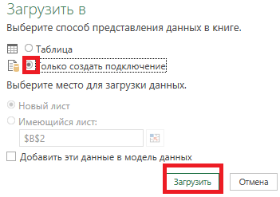
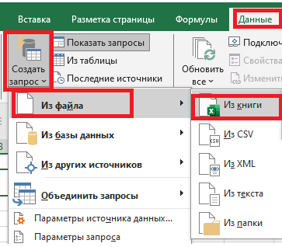
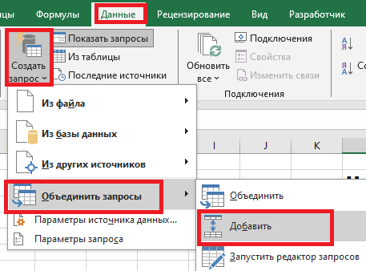

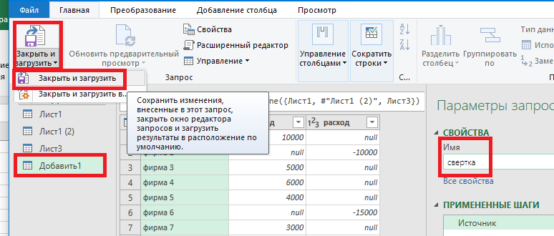
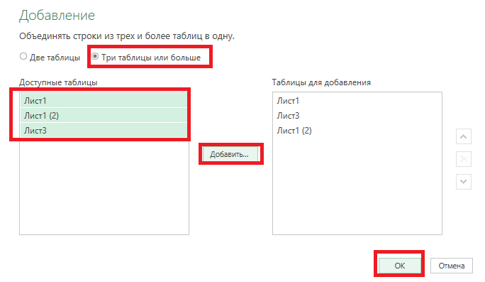
 | Цель сборка в одну таблицу из разных книг

 | у нас 3 книги надо соединить в одну снизу таблицы

1 | Данные-Создать запрос- из файла -из книги
2 | в окне - выбор листа -преобразование
3 | В PQ - Закрыть и загрузить -Только создать подключение
4 | Появится запрос справа
5 | Делаем это со всеми файлами
6 | Данные - Создать запрос - Обьединить запросы -добавить
7 | Ставим радио точку три и больше
8 | Выбрать те запросы, которые нам нужны
9 | Добавить -ок
10 | даем название нашей новой таблице
11 | закрыть и загрузить
12 | если данные изменятся в ткнигах,то достаточно нажать на данные- обновить
 |  | данные- обновить - данные в таблице обновятся

